装置配置図
装置配置図 | 2024/11/20 清水

送出し機 ①鋼線 ②樹脂被覆
癖直し器
余熱
φ40押出機
③樹脂被覆
φ40押出機 ④樹脂被覆
水槽１ 空冷用として検討中
水槽2 水冷用として検討中
引取機

6m
1m
0.6m
2.9m
0.8m
5m

測定可能な装置状態
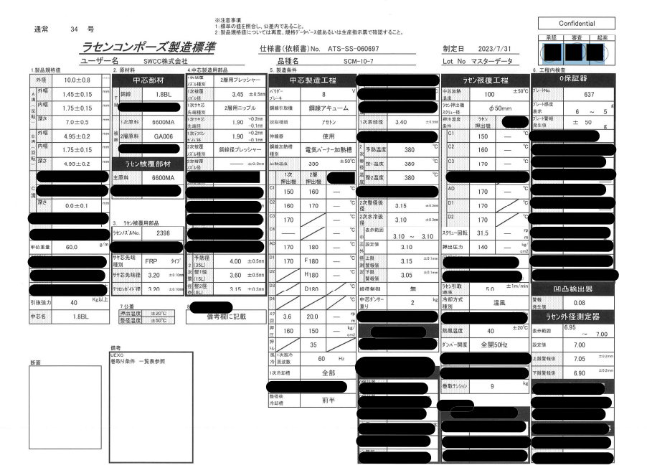
測定可能な装置状態

※現在量産をしている宇部エクシモの条件(φ50押出機)を示す。

箇所 | C1 | C2 | C3 | AD | D1 | D2 | スクリュ回転 | 押出圧力
単位 | ℃ | ℃ | ℃ | ℃ | ℃ | ℃ | rpm | kg/cm2
設定値 | 150 | 160 | 170 | 170 | 170 | 170 | 31.5 | 140

以下に宇部エクシモからもらっている製造標準を添付致します。

